Einnahmen
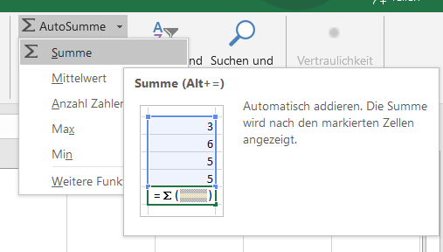
Verwende die Funktion SUMME!
 |  |  | Autosumme verwenden:
Einnahmen
Lohn | 2100
Überstunden | 142
Urlaubsgeld | 800
Gesamteinnahmen

Ausgaben
Miete | 540
Auto | 320
Kredite | 250
Lebensmittel | 500
Kleidung | 200
Kultur | 125
Sonstiges | 423 |  | - Klicke in die Zelle, wo die Summe berechnet werden soll.
Gesamtausgaben |  |  | - Register Start / Gruppe Bearbeiten
 |  |  | - Klicke auf die Schaltfläche Autosumme und wähle Summe.
Gesamtergebnis |  | Gesamteinnahmen - Gesamtausgaben | - Excel schlägt den Bereich für die Summenbildung vor.
 |  |  | - Drücke auf die Taste Eingabe.

Kassazettel 3
Preisberechnung

Einzelpreis | Menge | Preis
77.50 € | 2 Stück | #VALUE!
33.90 € | 3 | € 101.70
45.80 € | 8 | € 366.40
 | Summe

in der Formel =B4*C4 in der Zelle D4 wird die Fehlermeldung #WERT! angezeigt.
Verändere den Zelleninhalt, der zur Fehlermeldung führt.

Erklärung:
Die Zelle B4 wurde mit dem Währungsformat Euro formatiert. Somit liegt der Fehler nicht in in dieser Zelle.
In der Zelle C4 wurde nicht formatiert, sondern einfach die Zahl 2 mit dem Text Stück ergänzt. Für Excel ist somit der Inhalt in C4 ein Text, damit kann es nicht rechnen.
Lösung:
Den Text Stück löschen.

